原理
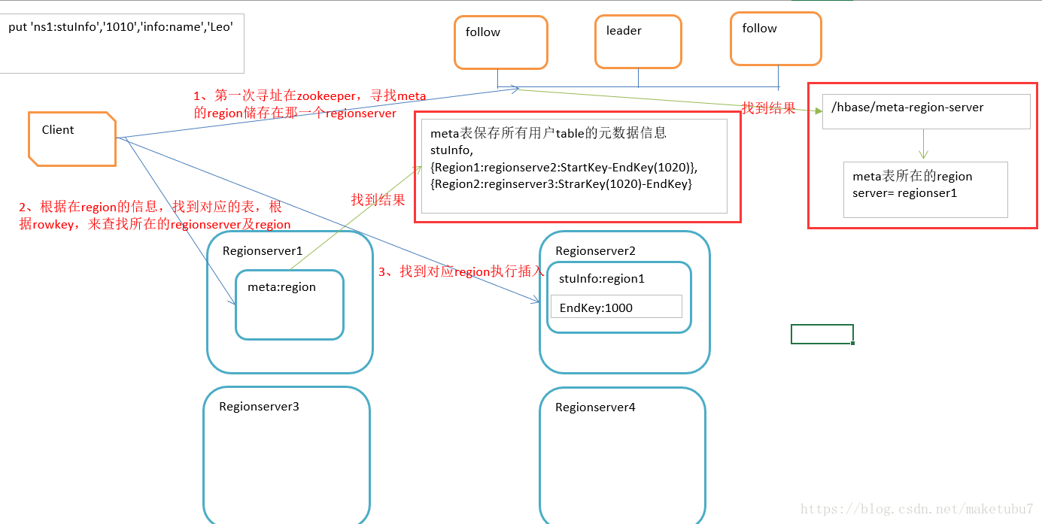
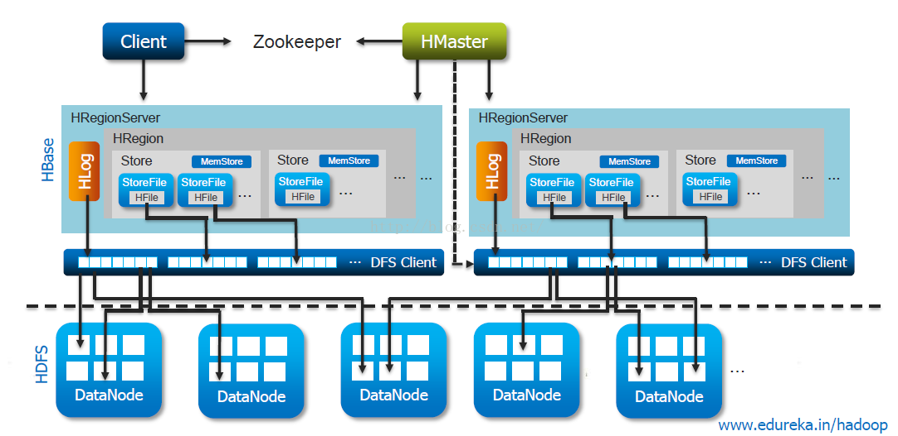
BlockCache
BlockCache

1.1、读数据流程[scan get] 1）客户端访问zookeeper集群，zookeeper集群保存了meta的位置，获取meta被哪台服务器管理 2）cli​​ent向这台regionserver服务器发起访问请求（-meta-） 3）客户端从元表的region获取到用户表信息（区域，所在RegionServer的，rowkey起始范围），向对应的RegionServer的服务器发起数据访问请求 4）这台RegionServer的服务器接收到数据请求访问并响应数据给客户端 1.2、写数据流程[create put delete] 1）客户端访问zookeeper集群，获取meta表位置，并确定当前写入数据属于哪个区域（rowkey），并确定regio对应的regionserver 2）cli​​ent向这台regionserver服务器发起写入数据请求 3）区域服务器接收请求，并响应写入 4）先写入WAL（Hlog），再写入memstore（内存） 5）当memstore数据达到阀值会冲洗进磁盘形成一个storefile文件（128M） --flush 6）小文件storefile合并成为一个大的storefile文 件 --compact 7）当storefile大小超过10G（默认值）时，会进行拆分 --split

